Diagrama Multidimensional
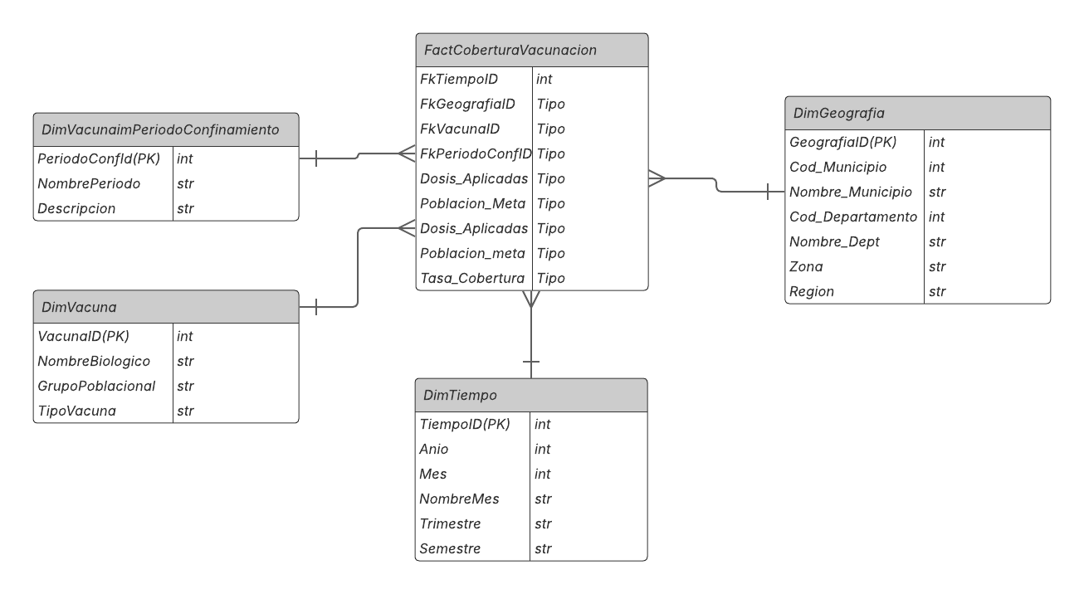

Diagramas ETL
Diseño ETL: Proyecto Vacunacion

Staging_Cobertura_SRP_Mensual_Mun |  | Staging_Cobertura_SRP_Anual_Dep |  | Analisis_Cobertura_SRP_Valle

Cobertura de Vacunacion en valle del cauca en los años 2022-2023
Cobertura de vacunacion anual de Valle del cauca entre 2016 y 2019
Las tablas/archivos Staging, Referencia_LineaTiempo, Referencia_Municipios_Zona
Fuente de datos: | 1. Extraer información de | Fuente de datos: | 1. Extraer información de | Fuente de datos: | 1. Extraer información de
Cobertura_Vacunacion_Valle_Del_Cauca_2022-2023.xlsx - 2022-2023.csv |  | *Cobertura_Vacunacion_Departamental_2016-2019.xlsx - *.csv |  | * Staging_Cobertura_SRP_Anual_Dep (Datos 2016-2021 )

Campos a incluir: |  | Campos a incluir: |  | Campos a incluir:
* ANO |  | * Año |  | *Anio
* MES |  | * Código (Código Depto/Mun) |  | *Mes
T1. Identificar Año: Extraer el año de cada archivo
* CODIGO MUNICIPIO | 2. Transformaciones | * DEPARTAMENTOS | 2. Transformaciones | *Cod_Municipio | 2. Transformaciones
T1. Filtrar por Biológico/Grupo Relevante
T1. Agregar Datos Mensuales (2022-2023):
* MUNICIPIO |  | * Población de 1 Año |  | *Nombre_Municipio_Estandarizado
T2. Manejar Encabezados Complejos: Omitir filas de encabezado superior.
* GRUPO POBLACIONAL |  | * SRP (T.V.) DE UN AÑO -> columna '%' |  | *Poblacion_Meta_1Anio
T2. Unificar Datos (UNION): Combinar los datos anuales de 2016-2021
* BIOLOGICO |  |  |  | *Cobertura_SRP_1Anio_Acum
T2. Renombrar Campos
* META |  | Campos No incluidos: |  | *Fecha_Inicio
T3. Filtrar por Departamento/Municipio
T3. Asignar Periodo Confinamiento: Crear campo 'Periodo_Confinamiento' basado en 'Anio' y las fechas de 'Referencia_LineaTiempo_Confinamiento'
* DOSIS APLICADAS |  | * [Todas las otras columnas de vacunas/dosis no relevantes] |  | *Fecha_Fin
T3. Estandarizar Nombres Municipios
T4. Seleccionar y Renombrar Columnas SRP
* COBERTURA |  |  |  | Campos No incluidos:
T4. Convertir Tipos de Datos
T5. Estandarizar Nombres Depto/Municipio
* DOSIS APLICADAS ACUMULADAS |  |  |  | * Campos intermedios no ncecesarios
T4. Asignar Zona Geográfica:
* COBERTURA ACUMULADA
T5. Validar Cobertura
T6. Convertir Tipos de Datos
Campos No incluidos:
T6. Seleccionar Columnas Finales
T7. Validar Cobertura
T5. Seleccionar/Renombrar Campos Finales: Elegir y ordenar columnas deseadas
T6. Validación Final: Verificar consistencia de códigos, rangos de cobertura, etc.
* CODIGO DEPARTAMENTO (Es constante 76) * DEPARTAMENTO (Es constante VALLE DEL CAUCA)

 | 3. Carga de los datos |  | 3. Carga de los datos
 | Destino de los datos: |  | Destino de los datos: |  | 3. Carga de los datos
 | * Staging_Cobertura_SRP_Mensual_Mun |  | * Staging_Cobertura_SRP_Anual_Dep |  | Destino de los datos:
 |  |  |  |  | * Analisis_Cobertura_SRP_Valle (Tabla BD Final / Archivo .csv/.parquet)
 | Campos a cargar: |  | Campos a cargar:
 | * Anio |  | * Anio |  | Campos a cargar:
 | * Mes |  | * Cod_Depto |  | * Anio
 | * Cod_Municipio |  | * Nombre_Depto |  | * Cod_Municipio
 | * Nombre_Municipio_Estandarizado |  | * Poblacion_Meta_1Anio |  | * Nombre_Municipio
 | * Poblacion_Meta_1Anio |  | * Cobertura_SRP_1Anio_Acum |  | * Zona
 | * Cobertura_SRP_1Anio_Acum |  |  |  | * Poblacion_Meta_1Anio
 |  |  |  |  | * Tasa_Cobertura_SRP
 |  |  |  |  | * Periodo_Confinamiento

